Задание 1
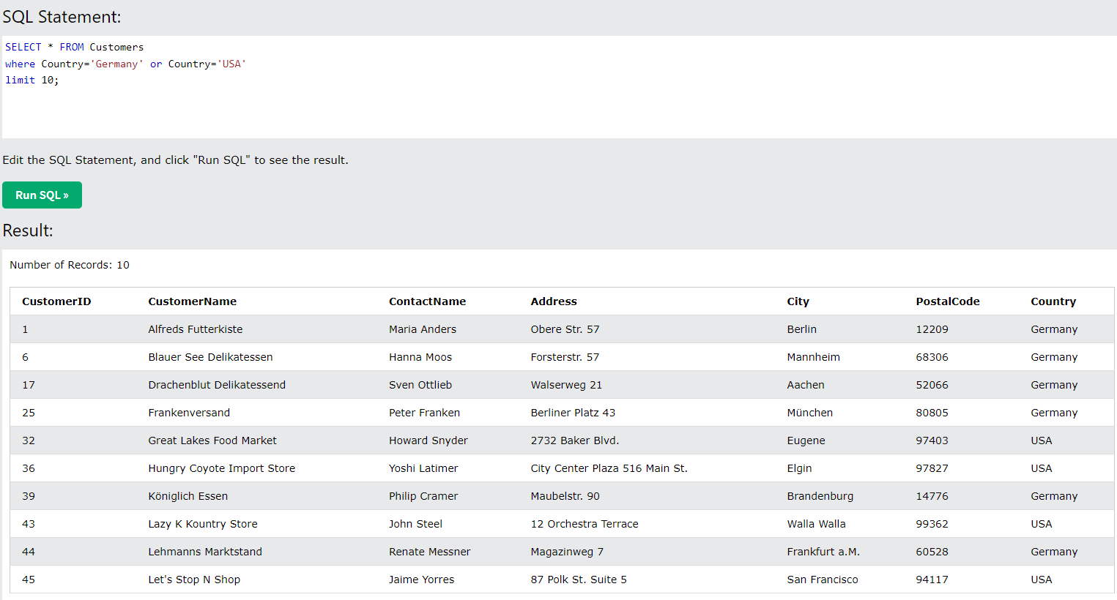
На сайте w3schools.com на страницу Learn SQL http://www.w3schools.com/sql/default.asp Нажать кнопку Try it yourself, далее в новом окне нажать на кнопку Run SQL Запросы для таблицы Customers:
1. Вывести всех, что живет в Лондоне
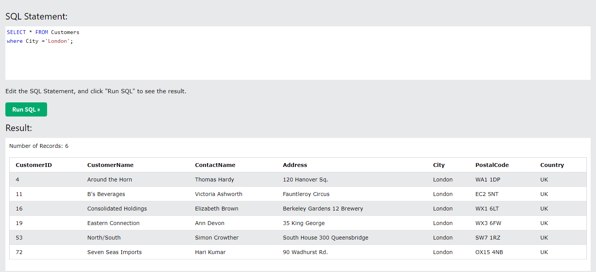
2. Выбрать имена контактов и имена заказчиков, где адрес заканчивается на 23
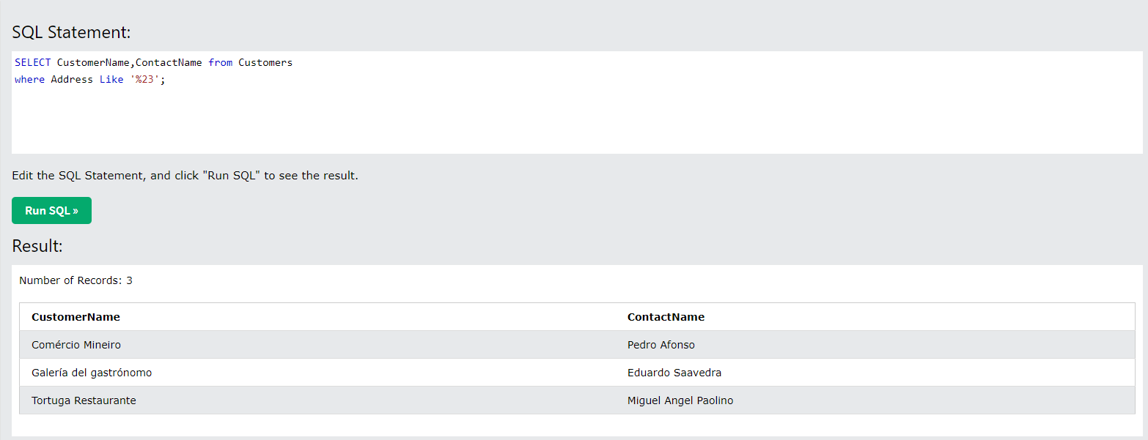
3. Выбрать уникальные города.
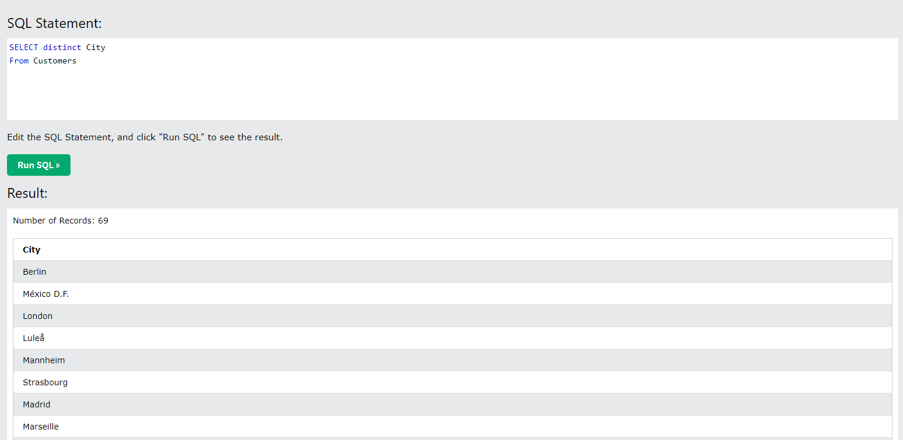
4. Выбрать тех пользователей, у кого код начинается с 0 (нуль)
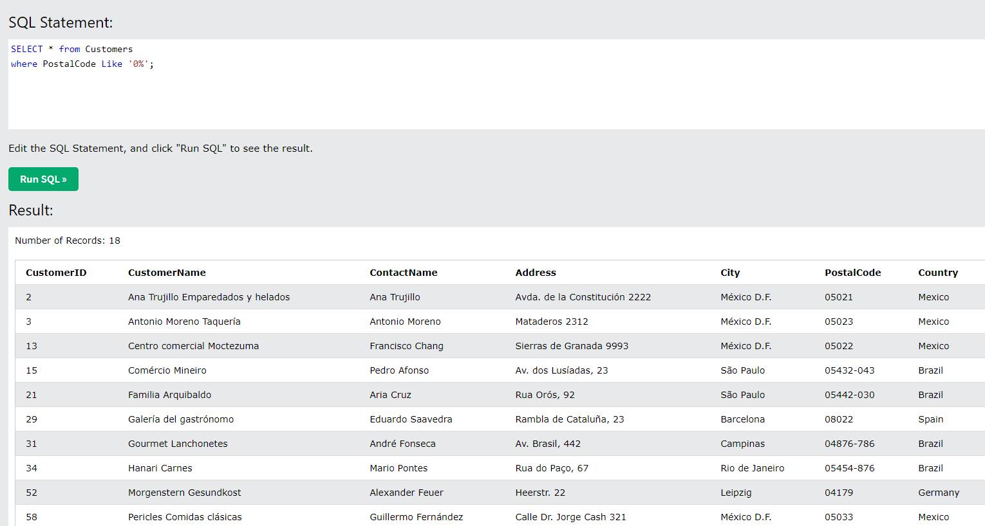
5.Вывести клиентов не из США
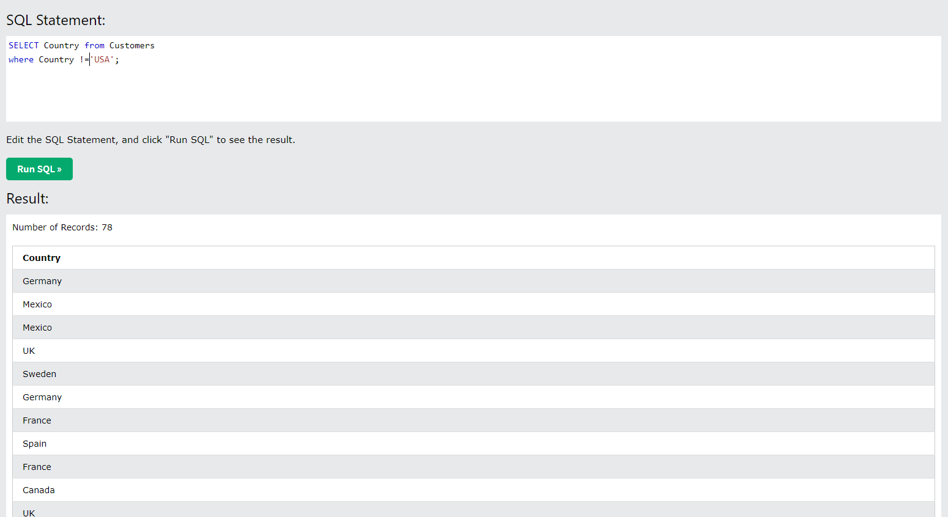
6.Вывести всех, кто из Франции и отсортировать по убыванию по имени контакта
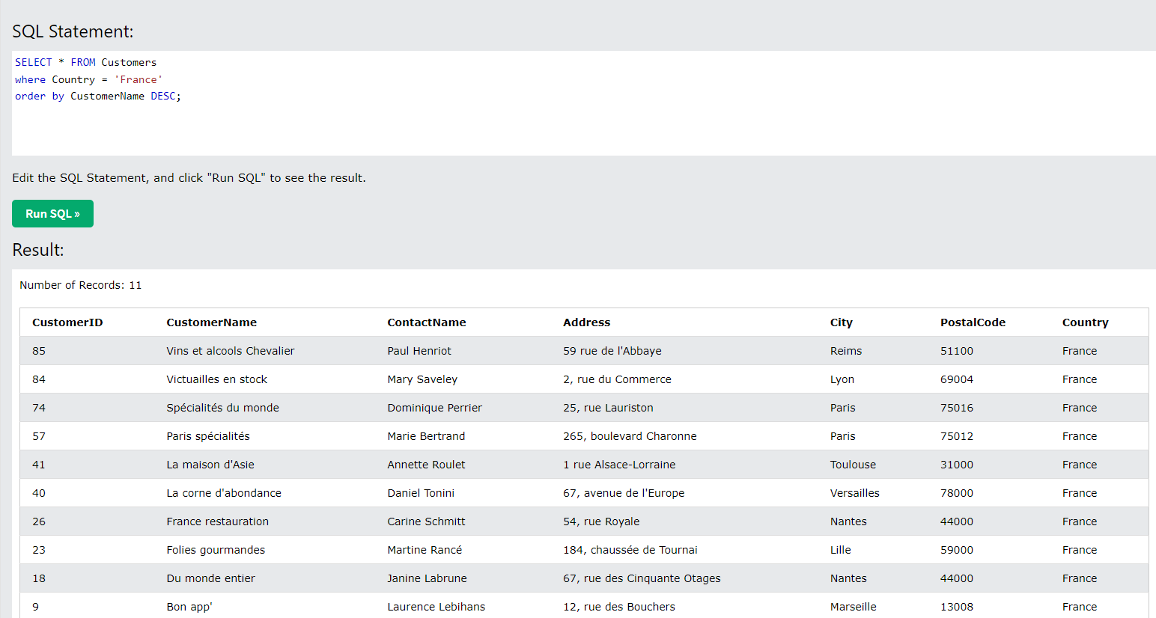
7. Вывести клиентов из Германии и США, ограничить выбор 10 записями

Задание 2
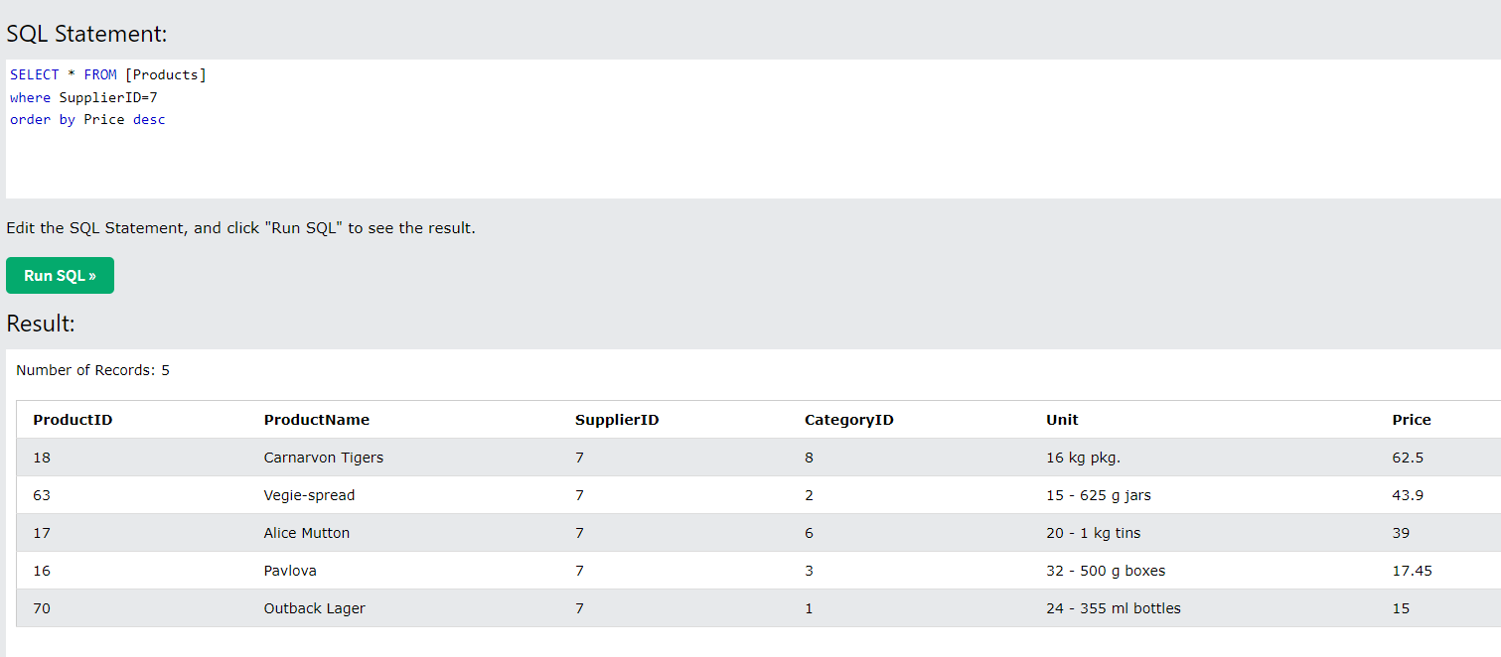
На сайте w3schools.com на страницу Learn SQL http://www.w3schools.com/sql/default.asp Нажать кнопку Try it yourself, далее в новом окне нажать на кнопку Run SQL Запросы для таблицы Products:
1. Выбрать все продукты, начинающиеся на букву «М»
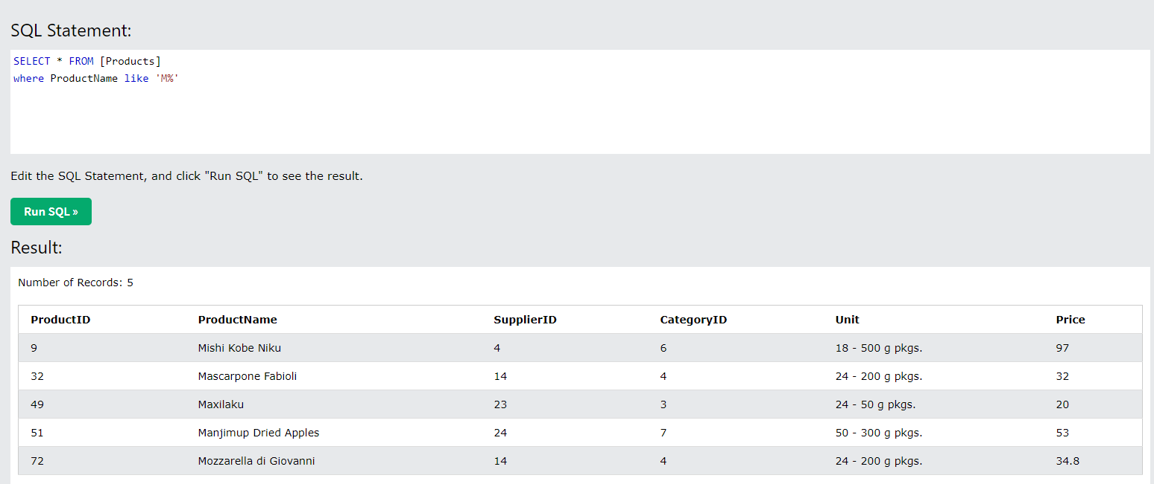
2.Вывести характеристику упаковки (unit) для товара Steeleye Stout
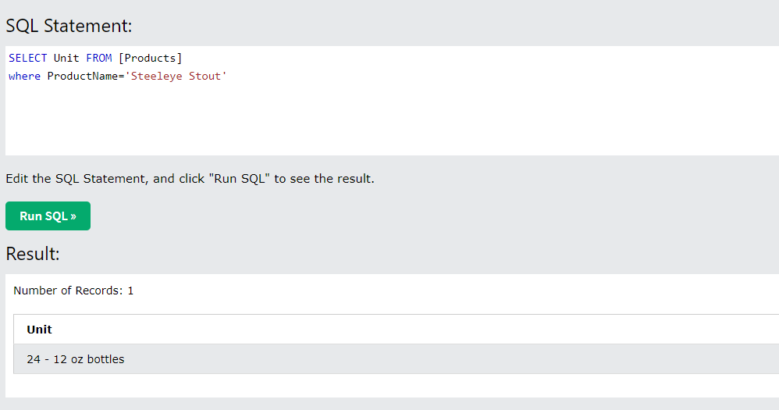
3. Вывести названия товаров, цена которых выше 22
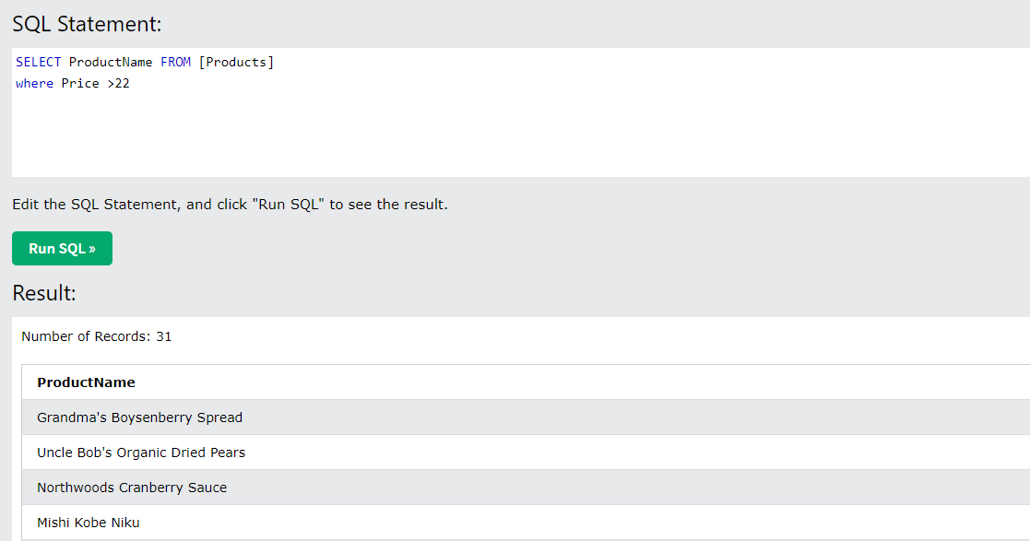
4. Вывести товары, в которых вес упаковки составляет 250 g
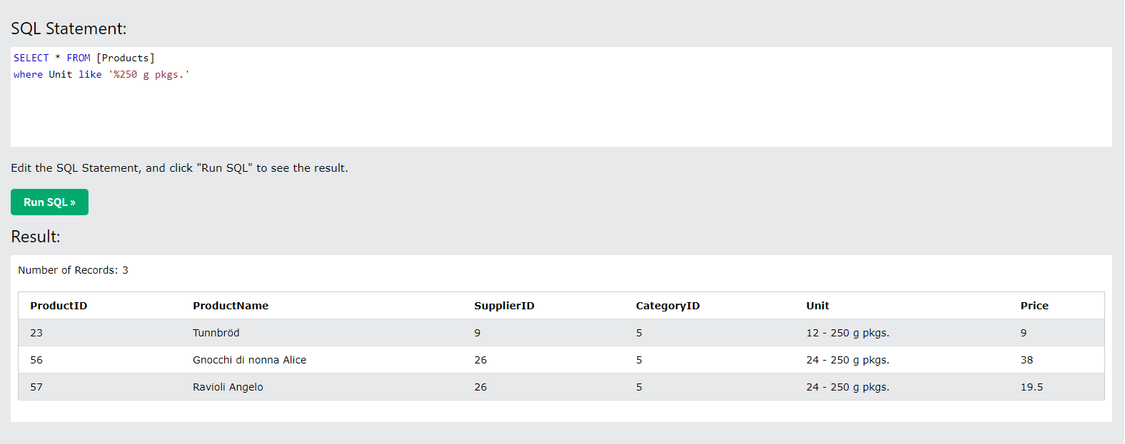
5. Вывести товары, упаковка которых состоит из «bottles»
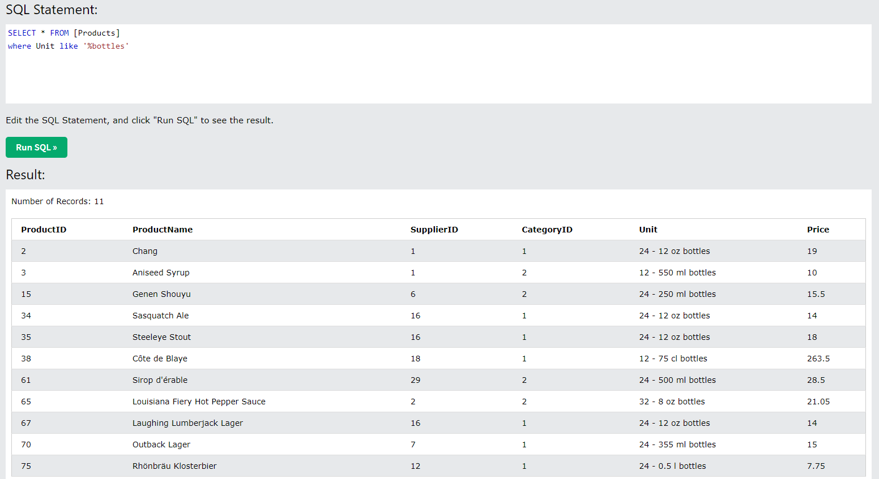
6. Вывести товары, где SupplierID составляет 7 и отсортировать результаты по убыванию по цене

Задание 3
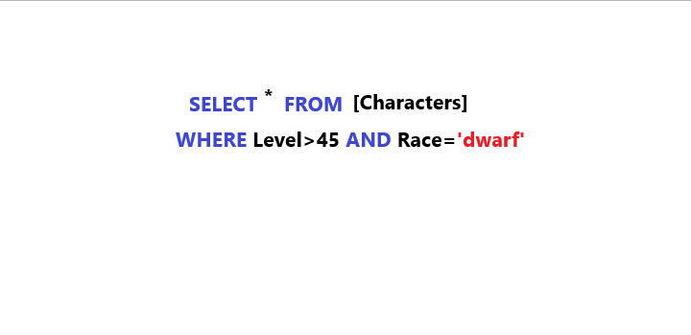
На веб-странице существует кнопка «Быстрый поиск», которая выделяет из таблицы character в базе данных всех персонажей выше 45 уровня (столбец level), расы dwarf (столбец race) и выводит результат на страницу. Укажите, как будет выглядеть в данном случае SQL-запрос.

Задание 4
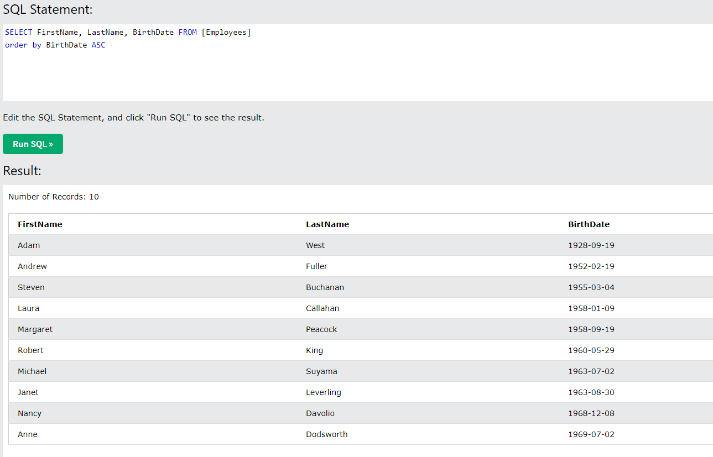
На сайте w3schools.com на страницу Learn SQL http://www.w3schools.com/sql/default.asp Нажать кнопку Try it yourself, далее в новом окне нажать на кнопку Run SQL Запросы для таблицы Employees:
1. Вывести имя, фамилию и записи о сотруднике
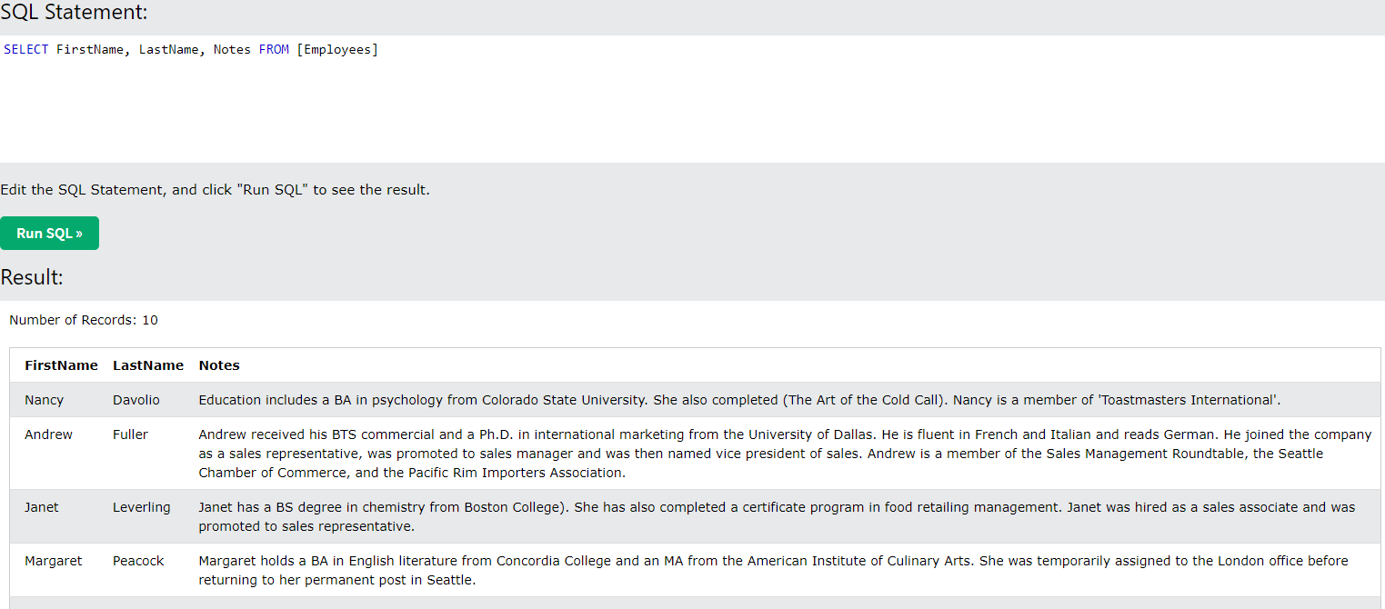
2.* Вывести информацию по работникам старше 1960 года
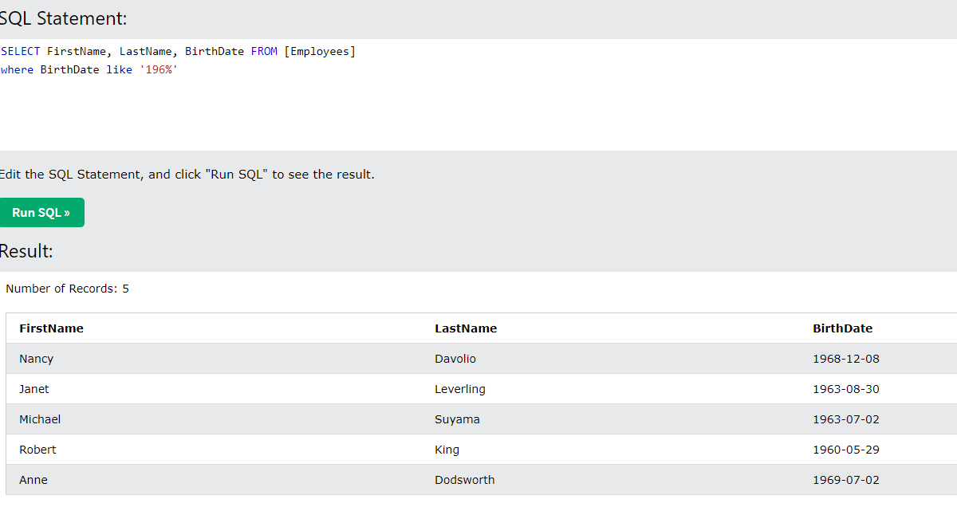
3. Вывести дату рождения сотрудников, чьи имена начинаются на букву «А
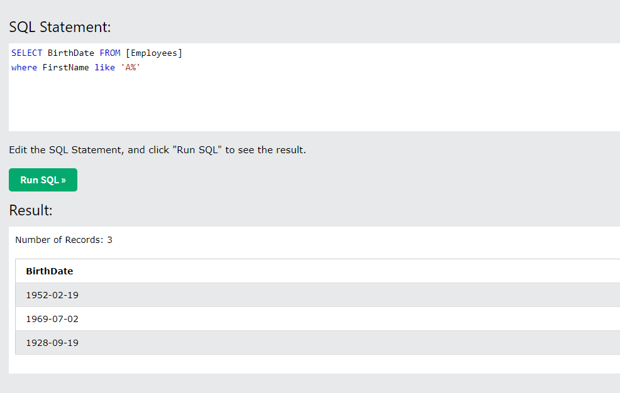
4. Вывести имя, фамилию и дату рождения сотрудников, отсортировав по дате рождения по возрастанию

Задание 5
Зайти на главную страницу SQL fiddle http://sqlfiddle.com/ и создать свою таблицу. Использовать команды Create, Insert into, Update, Delete Столбцы Name, Surname, Age, Login, Password, E-mail Значения ('Nick', 'Brown', '32', 'LogNick', '12pass', 'nick@gmail.com'), ('Mike', 'Tobler', '26', 'SunF', '12qwerty', 'sunF@mail.ru'), ('Kate', 'Brown', '28', 'Katitty', '4test*12', 'KateBrown@mail.ru'), ('Nick', 'Bonner', '21', 'FlQSt', '12qweq', 'BonNick@yandex.ru'), ('Tom', 'Boyer', '40', 'preSTOM', '4test*12', 'preSTOM@tut.by'), ('Alex', 'Lord', '26', 'nutt7', '2floppynut', 'lord@gmail.com');
1. Вывести имена и емейл людей старше 30 лет.
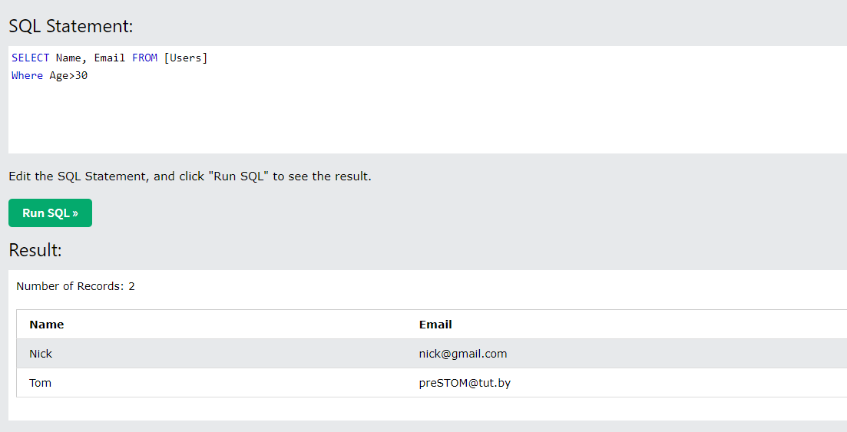 | 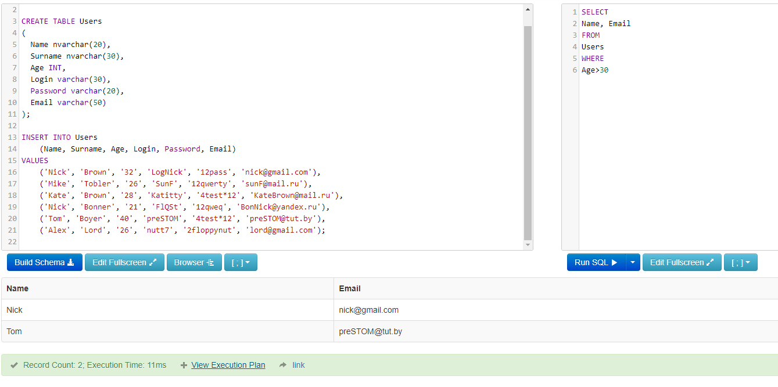
2. Вывести логин и пароль пользователей , фамилия которых начинается на «В»
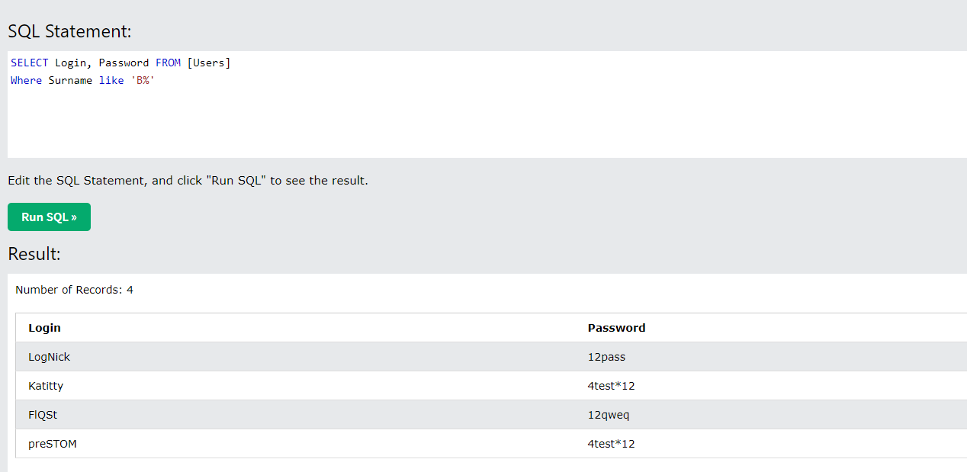 | 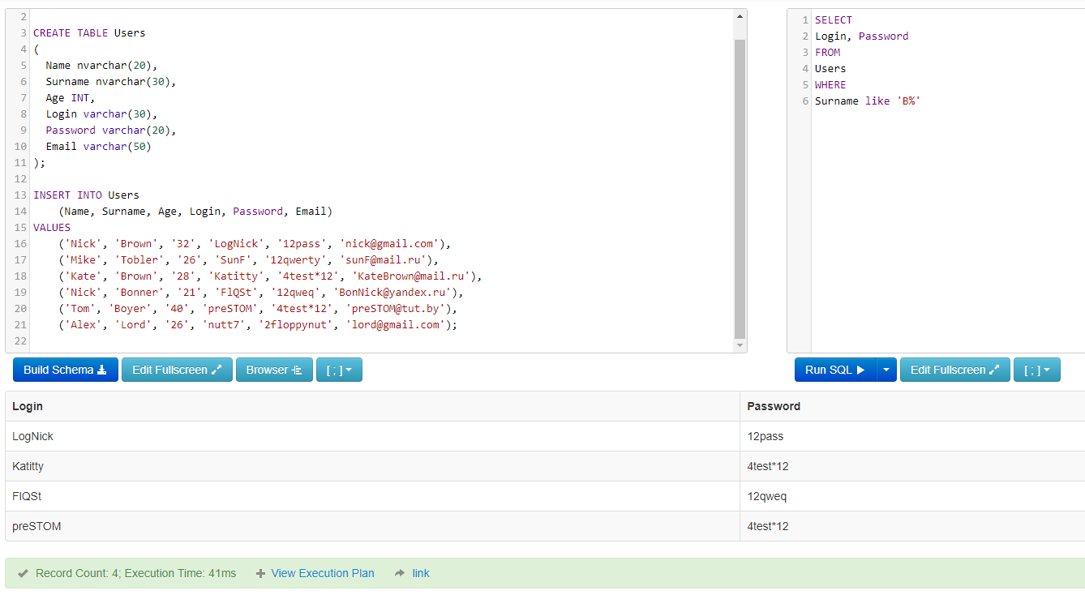
3. Вывести пароли, которые заканчиваются на “12”
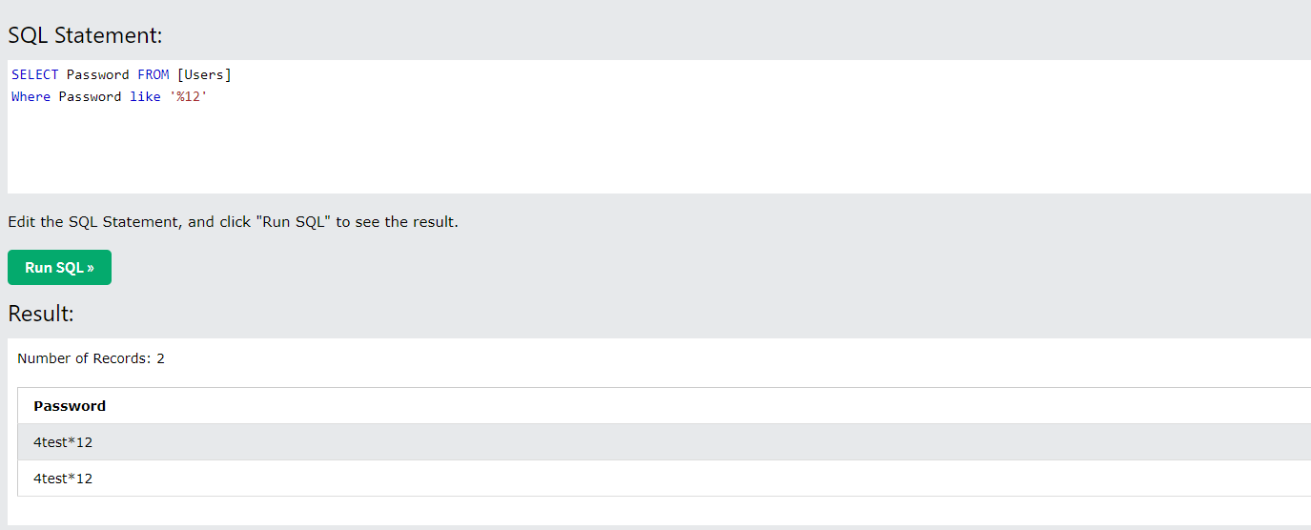 | 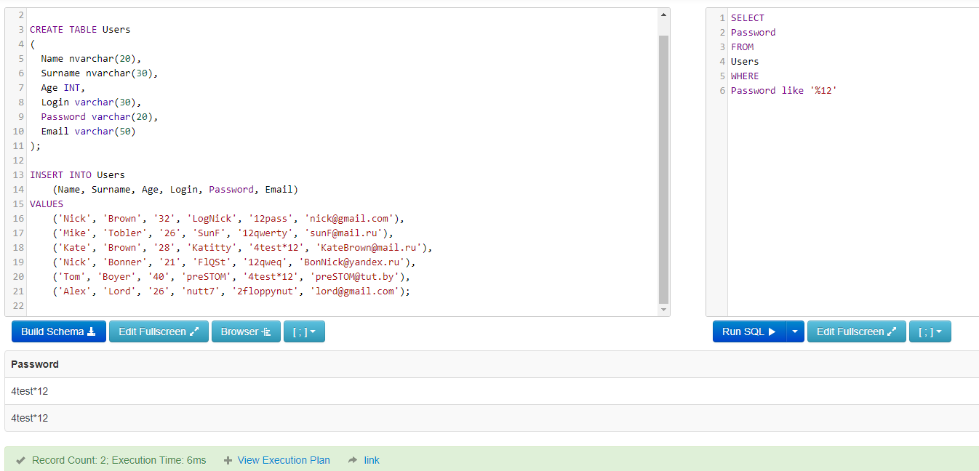
4. Вывести все записи, где email содержит nick
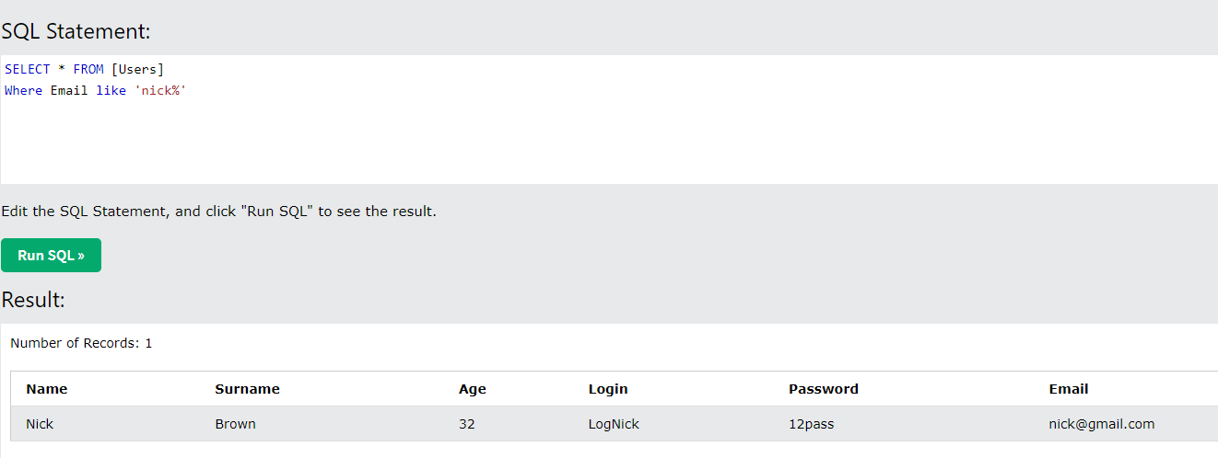 | 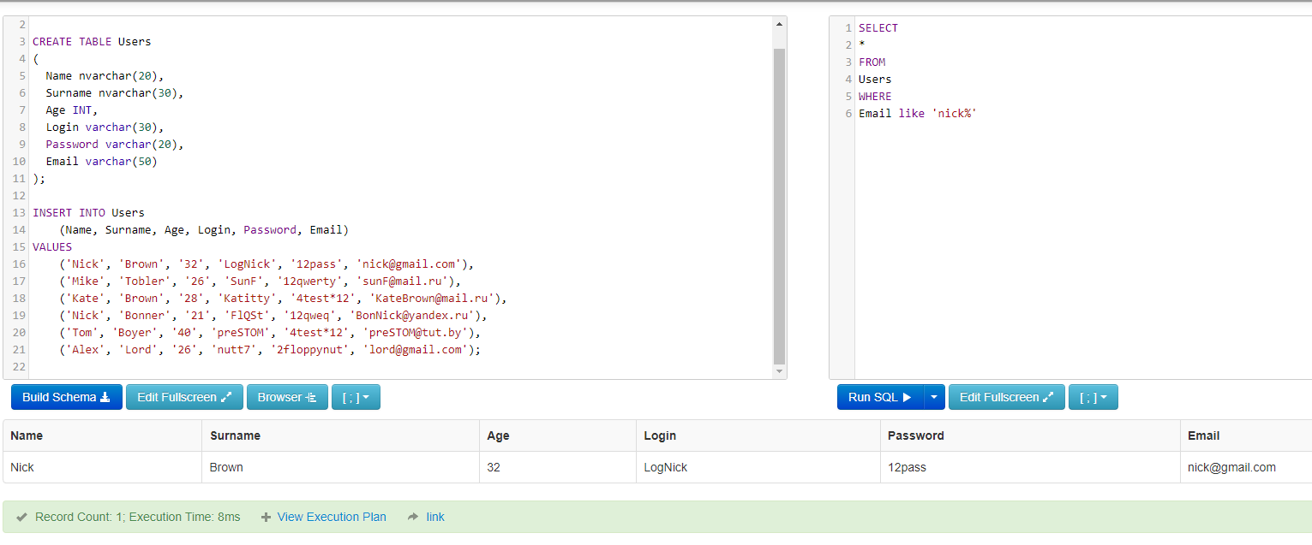
5. Вывести уникальный возраст
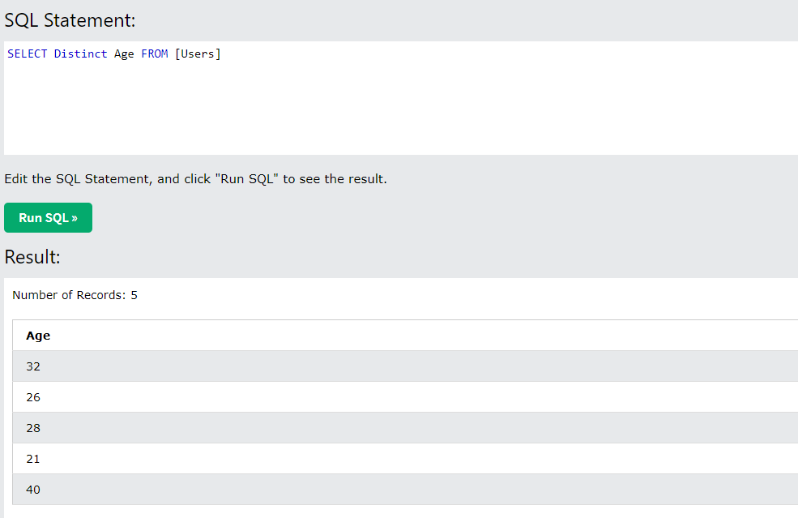 | 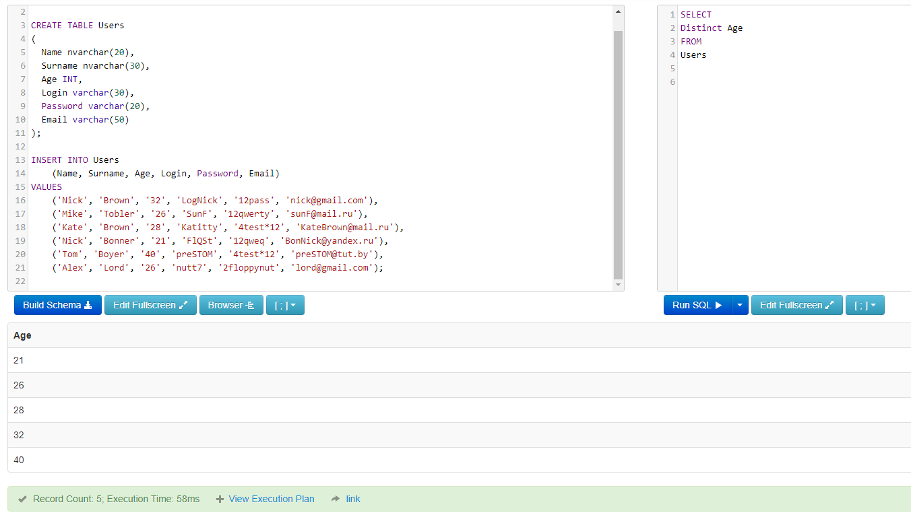
6. Вывести поля имя, логин, пароль, e-mail и отсортировать по убыванию по Name
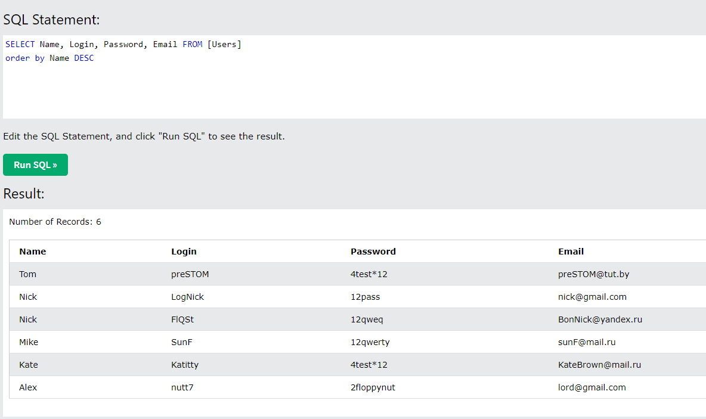 | 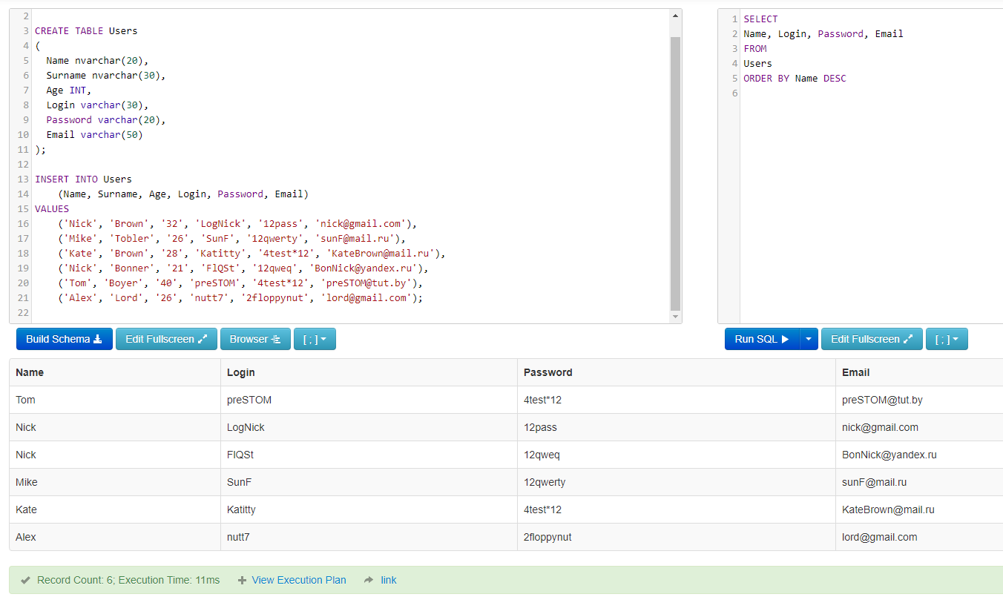
7. Вывести всю информацию о Nick Bonner
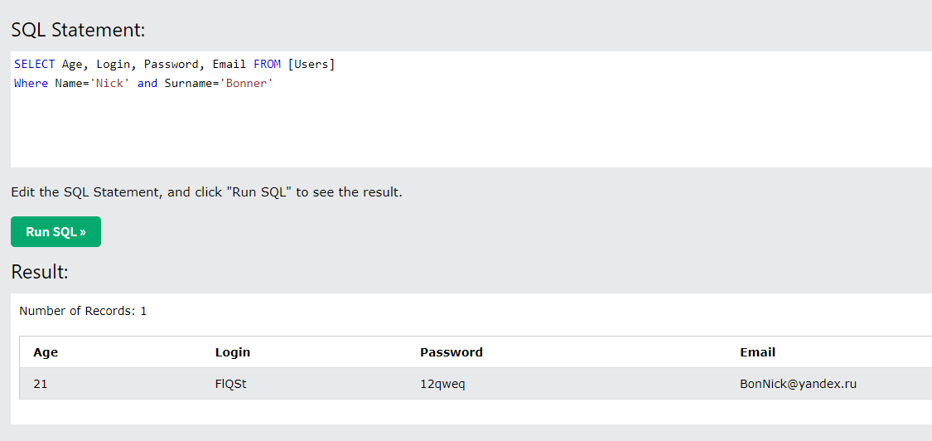 | 